产品详情
 | 产品详情
拍摄参考 | 拍摄需求 | 文案内容 |  |  |  |  |  |  |  | 设计建议 | 设计参考

 |  |  | 一拉即可躺 居家随意歇 左右科技布功能沙发

 |  | 千元奢享旗舰品质

 |  |  | 坐躺双用 手动调节 |  | 无需用电 随处可放 |  | 分区承托 全身舒适

 |  |  | 舒适科技布 耐用好清洁 |  | 双层靠包扶手 双倍舒适享受 |  | 超强承重 使用无忧

 |  | 坐躺双用 一拉一靠舒适躺平

 |  | 用手一拉 打开脚托 |  |  |  | 往后一躺 打开靠背

 |  | 无需用电 随处可放不受限

 |  | 手动调节无需插电，不受电线和插座束缚，想坐哪里就放哪里

 |  | 一椅多用 娱乐办公休息都满足

 |  |  | 游戏搭档 — 可窝可坐可躺 娱乐姿势随意

 |  |  | 追剧搭档 — 沙发好躺好靠 刷剧快乐加倍

 |  |  | 工作搭档 — 双脚稳稳承托 办公也能自在

 |  |  | 休息搭档 — 大座宽大座深 怎么睡都畅快

 |  | 分区承托 久坐久躺也舒适

 |  |  | 头颈 —— 贴合曲线 缓解酸乏

 |  |  | 肩背 —— 双段靠背 放松减压

 |  |  | 腰椎 —— 饱满靠包 充分舒缓

 |  |  | 手部 —— 高度适宜 搭放舒适

 |  |  | 臀部 —— 宽敞座面 回弹坐感

 |  |  | 腿部 —— 有力承托 舒适安放

 |  | 新一代科技布 媲美真皮 质感高级

 |  | 亲肤细腻 手感舒适 |  | 材质柔韧 耐磨耐刮 |  | 舒爽透气 夏季不闷 |  | 不易脏污 清洁省心

 |  | 双层靠包扶手 坐躺享受双倍舒适

 |  |  | 分段厚靠包 分区支撑 靠感柔弹 |  |  | 饱满宽扶手 宽大松软 搭放舒适

 |  | 150KG超强承重 坐得宽心躺得放心

 |  |  | 铆接设计 开合顺滑 |  | 防摔设计 无惧翻身 |  | 合金钢架 经久耐用

 |  | 承重数据来源于左右内部实验室

 |  | 支架面料及手动开关经过上万次耐久性测试验证

 |  |  | 40000次 |  |  |  | 25000次

 |  |  | 折叠测试 |  |  |  | 开关测试

 |  | 数据来源于深圳市家具行业协会团体标准
 |  | 自研舒柔工艺 一坐三弹 打造理想坐感 |  |  |  |  |  |  |  | 品牌工艺通用版块

 |  | 黄金配比 多层叠加 渐进支撑 坐感出色

 |  |  | 28KG/m³+ |  | 80000+ |  | 44%+

 |  |  | 超高密度 时刻嘭弹 |  | 抗压测试 经久耐用 |  | 高回弹率 久坐不塌

 |  | 检测报告编号: SZF-WT-22092746-01
 |  | 高锰钢蛇形弹簧 经久耐用 出色回弹 |  |  |  |  |  |  |  | 品牌工艺通用版块

 |  |  | 超强承重 落座安心 |  | 渐进缓冲 回弹出色 |  | 高强韧度 使用无忧

 |  | 高寒松木框架 坚久耐用 落座安心 |  |  |  |  |  |  |  | 品牌工艺通用版块

 |  | 严选15年以上高寒松木 密度高 承重强 结构稳 更耐用

 |  |  | 主体承重 650kg/m³ |  | 其他部位 500kg/m³ |  | 裸框承重 250kg

 |  | 承重数据来源于左右品牌内部资料

 |  | 远离甲醛危害 呵护全家健康 |  |  |  |  |  |  |  | 品牌工艺通用版块

 |  | 左右6大专属工艺，全程绿色健康 采用环保水性胶，符合行业绿色优品标准

 |  | 匠心细节 至臻品质

 |  |  | 精致车缝线 工整更耐用 |  |  | 大仰角靠背 躺靠正适宜 （标注一下135°）

 |  |  | 座宽近半米 坐躺不局促 |  |  | 全覆盖脚托 防污不怕脏

 |  | 复古玛瑙棕 演绎典雅家居美学

 |  | 设计师推荐搭配

 |  | DZY5168 真皮功能沙发 |  |  | 点击查看 > | DR091 意式真皮软床 |  |  | 点击查看 >

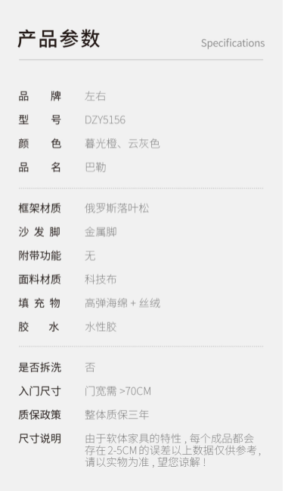

DZY6010

玛瑙棕

左右科技布功能沙发

 |  | 材质解析

 |  |  | 面料：科技布 扶手、坐垫：高密度海绵 靠背：丝绒 松木框架 金属底座 蛇形弹簧

 |  | 产品尺寸


 |  |  | DZY6010单人位 单位MM 总长宽高（未打开）：840 x 990 x 1020 总长宽高（打开）：840 x 1630 x 830| 座宽：460 座深（未打开）：540 座深（打开）：990 座高（未打开）：475 座高（打开）：550 手高（未打开）：640 手高（打开）：720 手宽：190

 |  | 色差说明

